LISTA DE PRECIOS
TIPO DE CAMBIO DE S/ A $ | 3.12 | TIPO DE CAMBIO DE $ A S/. | 3.12 |  |  | RESPONSABLE DE CATALOGO | Guliana | PORCENTAJE | 0.00%
 |  |  |  |  |  |  |  |  | .

MINICODIGO | 574.31 | MINICODIGO | 663.23 | MINICODIGO | 1367.22 | MINICODIGO | 1407.98 | MINICODIGO | 2093.48
CODIGO | 574.31 | CODIGO | 663.23 | CODIGO | 1367.22 | CODIGO | 1407.98 | CODIGO | 2093.48
MODELO | EPSON LX50 | MODELO | EPSON LX300 + II | MODELO | EPSON FX890 | MODELO | EPSON LG590 | MODELO | EPSON LG2090
OFERTA1 |  |  |  | OFERTA2
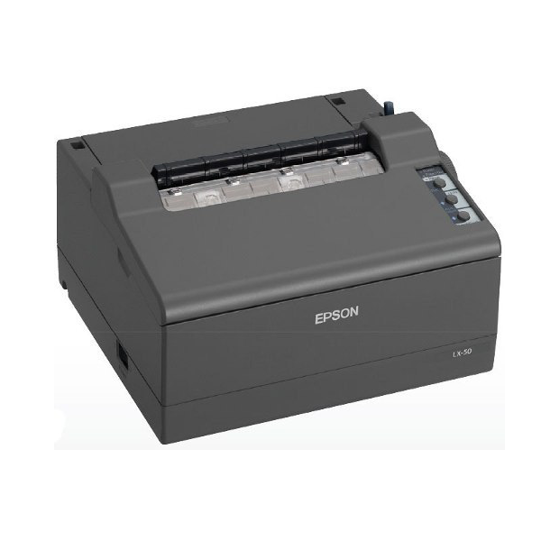 |  | 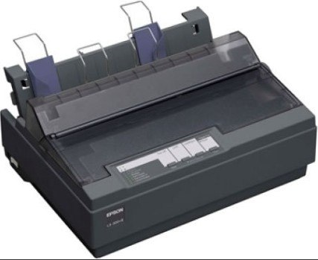 |  | 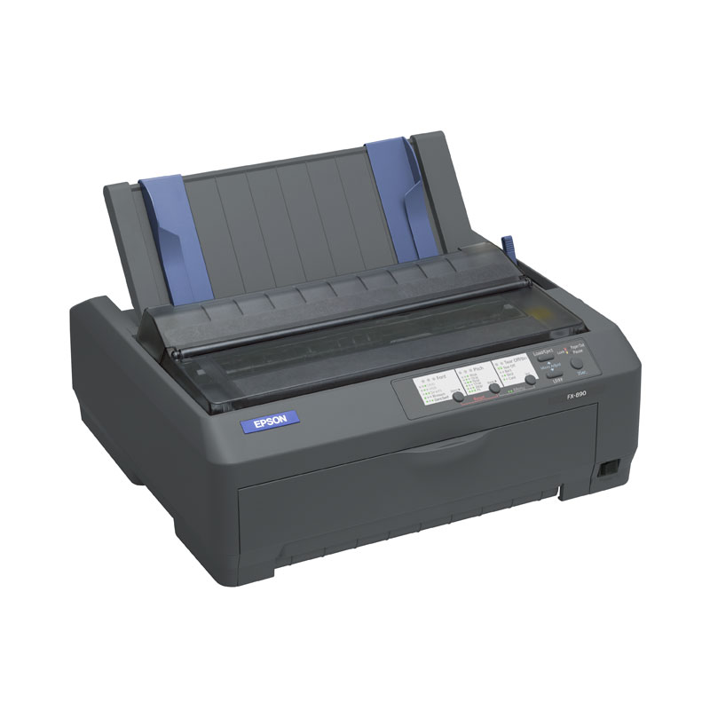 |  | 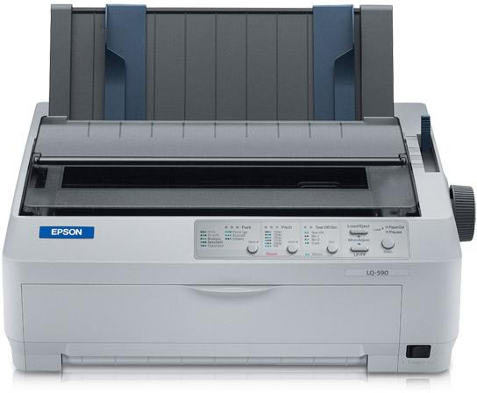 |  | 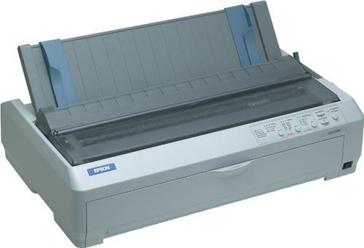
PRECIO SOLES | S/.574.31 | PRECIO SOLES | S/.663.23 | PRECIO SOLES | S/.1,367.22 | PRECIO SOLES | S/.1,407.98 | PRECIO SOLES | S/.2,093.48
PRECIO DOLARES | $184.07 | PRECIO DOLARES | $212.57 | PRECIO DOLARES | $438.21 | PRECIO DOLARES | $451.28 | PRECIO DOLARES | $670.99
CARACTERISTICAS |  | CARACTERISTICAS |  | CARACTERISTICAS |  | CARACTERISTICAS |  | CARACTERISTICAS
Numero de Parte | C11CB84021 | Desempeño alta velocidad | imprime 337 cps en 12 cpi modo borrador alta velocidad | cabezal de impresión | 400 millones de caracteres | Interfaces | Bidireccional IEEE 1284 Paralelo USB, Ranura tipo B para tarjetas de interfaz opcionales | Altas velocidades | impresión de hasta 529 cps
TECNOLOGÍA DE IMPRESIÓN | IMPACTO (MATRIZ DE PUNTOS 9 PINES) | metodo de imopresion | 9-pin, matriz de puntos de impacto | Conectividad versátil | Conexiónes de puerto paralelo, USB y otras para mayor versatilidad | Ancho de columna | 80 | Consumo de energía | 42 vatio
interfaz | BIDIRECCIONAL IEEE 1284 PARALELO USB (VER. 2.0 FULL SPEED) | interfaz | Bidireccional interfaz paralela 8-bit (soporta IEEE–1284 Modo Nibble) Interfaz serie | promedio de tiempo antes de falla (MTBF) | 20,000 horas y cintas de alta capacidad (7.5 millones de caracteres) la productividad es certera | Nivel de ruido | 55 dBA (patron ISO 7779) | Flexible manejo del papel | alimentación superior, inferior, delantera y trasera
Resolucion Maxima | BORRADOR DE ALTA VELOCIDAD: 300 CPS (10 CPI) BORRADOR: 225 CPS (10 CPI) CALIDAD CARTA: 56 CPS (10 CPI) | Controladores de Software | Windows® 2000, Windows 98, Windows 95, Windows NT, Windows 3.1x | imprime rapidamente | formularios, informes, etiquetas. | Características Físicas | Altura 6.3" Ancho 16.3" Profundidad 13.8" Peso 15.6 lb | Extras opcionales | La gama incluye 2 alimentadores de hojas sueltas, tractor de arrastre
windows | 2000 / XP / VISTA / 7 | capacidad de impresion de formas 5 partes | hojas de expedicion, impresion decheques y facturas. | Alta velocidad | de 680 cps | Lenguaje de la impresora | Epson ESC/P, IBM PPDS | Interfaces | RS-232 (opcional), Paralelo bidireccional, USB 2.0 tipo B, Interfaz de tipo B, Interfaz Ethernet (100 Base-TX/10 Base-T) (opcional)
lenguaje de impresión | ESC/P, EMULACION IBM 2380 PLUS | tecnologia poderosa de 9 pin opcional de color | imprime texto claro, nitido hasta 7 colores con el equipo opcional |  |  | Buffer | 128KB | Método de impresión | Impresora matricial de impacto
voltaje de alimentacion | 220V | fuentes de codigo de bararas | EAN-13, EAN-8, Intercalado 2 de 5, UPC-A, UPC-E, Código 39, Código 128, Postnet |  |  | Compatibilidad | Windows 95, NT 4.0, 98, 2000, Me, XP, Vista y Win 7-8 | Memoria | 128 kB incluido
 | COLUMNAS IMPRIMIBLES: 50 COLUMNAS (10 CPI) |  |  |  |  | Velocidad de impresión en cps | Borrador ultravelocidad 529 cps 440 cps Borrador 330 cps Calidad carta (NQL) 110 cps | Rendimiento de la cinta | 8000000 Caracteres Negro Borrador
 | BUFFER DE ENTRADA: 64KB

CONTENIDO DEL PAQUETE |  | CONTENIDO DEL PAQUETE |  | CONTENIDO DEL PAQUETE |  | CONTENIDO DEL PAQUETE |  | CONTENIDO DEL PAQUETE
Incluye conexión de puerto paralelo |  | cable de alimentacion |  | Alimentador de Hojas de Alta Capacidad |  | Alimentador de Hojas de Alta Capacidad |  | Alimentador de Hojas de Alta Capacidad
USB de serie para facilitar la integración |  | mando de avance de papel |  | cable de alimentacion |  | cable de alimentacion |  | cable de alimentacion
La LX-50 permite una impresión continua y eficiente con soportes como papeles en rollo |  | soportes del papel |  | guia rapida de instalacion |  | guia rapida de intalacion |  | guia rapida de instalacion
cargador |  | cartucho de cinta |  | drivers |  | drivers |  | drvers
incluye CD-ROM del software |  | CD-ROM del software |  | CD-ROM del software |  | CD-ROM del software |  | CD-ROM del software
cable de alimentacion |  | Servidor de Impresion Ethernet 10/100 |  | """ Cinta para Impresora FX-890""" |  | " Cinta para Impresora FX-890" |  | Cinta para Impresora FX-890
 |  | Servidor de Impresion Ethernet 10/100 |  | """ Servidor de Impresion Ethernet 10/100 """ |  | " Servidor de Impresion Ethernet 10/100 " |  | Servidor de Impresion Ethernet 10/100
 |  | Cinta para Impresora FX-890 |  | """ Interface serial Type B""" |  | " Interface serial Type B" |  | Interface serial Type B
 |  |  |  | LQ-870/570e/FX-870/880 PUSH/PULL TRACTOR |  | LQ-870/570e/FX-870/880 PUSH/PULL TRACTOR |  | LQ-870/570e/FX-870/880 PUSH/PULL TRACTOR
 |  |  |  | Alimentador de Hojas |  | Alimentador de Hojas |  | Alimentador de Hojas

 |  |  |  |  |  |  |  |  | .
MINICODIGO | 8.85 | MINICODIGO | 37.76 | MINICODIGO |  | MINICODIGO | 200.00 | MINICODIGO
CODIGO | 8.85 | CODIGO | 37.76 | CODIGO |  | CODIGO | 260.00 | CODIGO
MODELO | TARJETAS DE PVC POS CR80 PAQX100 UNIDADES | MODELO | TARJETAS DE PVC POS CR80 CAJAX500 UNID. | MODELO |  | MODELO | EPSON LX350 | MODELO
OFERTA1 |  |  |  | OFERTA2 |  | OFERTA1
 |  | 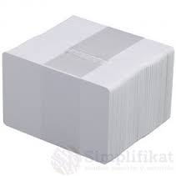 |  |  |  | 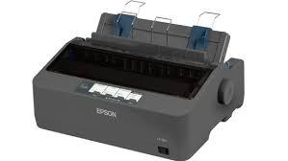
PRECIO DOLARES | $.8.85 | PRECIO DOLARES | $.37.76 | PRECIO DOLARES | $.0.00 | PRECIO DOLARES | $.260.00 | PRECIO DOLARES | $.0.00
PRECIO SOLES | S/.27.61 | PRECIO SOLES | S/.117.81 | PRECIO SOLES | S/.0.00 | PRECIO SOLES | S/.811.20 | PRECIO SOLES | S/.0.00
CARACTERISTICAS |  | CARACTERISTICAS |  | CARACTERISTICAS |  | CARACTERISTICAS |  | CARACTERISTICAS
Banda Magnética |  | Tarjeta | blanca |  |  | Tipo de impresora | Impresora personal - matriz de puntos - 9 espiga - monocromo
Contiene | Paq/100 | PVC | laminada con banda magnética Alta Coercitividad. |  |  | Tecnología de conectividad | Cableado
Tamaño | 30 Milesmimas | Tamaño | ISO estándar: 85,7 x 54 mm. – Grosor: 30 milesimas |  |  | Interfaz | Paralelo, USB 2.0, serial
Clave CT | ACCITR180 | Tipo | CR-80 Tarjeta Tipo VISA. |  |  | Códigos de barras | Código 39, EAN/JAN-8 , EAN/JAN-13 , UPC-A, UPC-E, Code 128, Intercalado 2 de 5, Postnet , OCR-B
 |  | Presentacion | Paquete x 100 unidades, caja x 500 unidades, caja x millar |  |  | Velocidad de impresión | Hasta 347 caracteres/s - borrador de alta velocidad - 10 cpi ¦ Hasta 357 caracteres/s - borrador de alta velocidad - 12 cpi ¦
 |  |  |  |  |  | RAM instalada (máx.) | 128 KB
 |  |  |  |  |  | Conexiones | 1 x paralelo - 36 PIN Centronics ¦ 1 x serie - D-Sub de 9 espigas (DB-9) ¦ 1 x USB 2.0 - 4 PIN USB tipo B
 |  |  |  |  |  | Consumibles incluidos | 1 x cinta ( negro ) - hasta 4 millones de caracteres
 |  |  |  |  |  | MTBF (tiempo medio entre errores) | 10,000 hora(s)
 |  |  |  |  |  | Alimentación | Fuente de alimentación - interna CA 230V
 |  |  |  |  |  | Software incluido | EPSON Status Monitor 3
 |  |  |  |  |  | Sistema operativo requerido | Microsoft Windows 2000, Microsoft Windows XP, Microsoft Windows 7, Microsoft Windows Vista, Windows 8
CONTENIDO DEL PAQUETE |  |  |  |  |  | Emisión de sonido (operativa) | 53 dBA | CONTENIDO DEL PAQUETE
 |  |  |  |  |  | Temperatura mínima de funcionamiento | 5 °C
 |  |  |  |  |  | Temperatura máxima de funcionamiento | 35 °C
 |  | CONTENIDO DEL PAQUETE |  | CONTENIDO DEL PAQUETE
 |  |  |  |  |  | CONTENIDO DEL PAQUETE

MINICODIGO |  | MINICODIGO | 930.00 | MINICODIGO |  | MINICODIGO | 673.00 | MINICODIGO | 2,650.00
CODIGO |  | CODIGO | 930.00 | CODIGO |  | CODIGO | 674.00 | CODIGO | 2,650.00
MODELO |  | MODELO | Epson LQ 2090 | MODELO | Epson DFX 9000 | MODELO | Epson LQ 590 | MODELO | Epson FX 2190
 |  | OFERTA3
 |  | 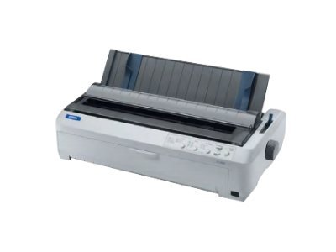 |  | 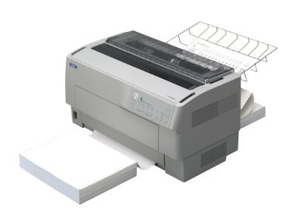 |  | 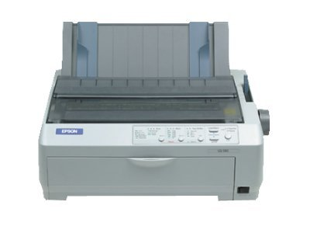 |  | 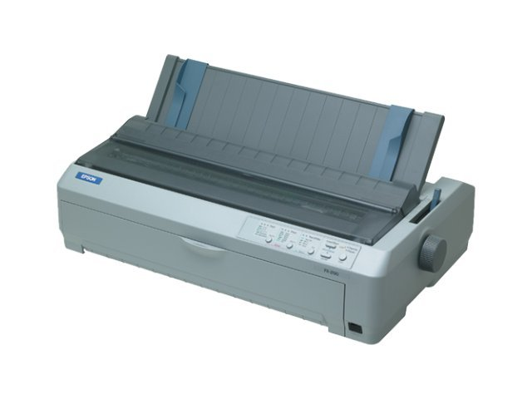
PRECIO DOLARES | $.0.00 | PRECIO DOLARES | $.930.00 | PRECIO DOLARES | $.0.00 | PRECIO DOLARES | $.673.00 | PRECIO SOLES | S/.2,650.00
PRECIO SOLES | S/.0.00 | PRECIO SOLES | S/.2,901.60 | PRECIO SOLES | S/.0.00 | PRECIO SOLES | S/.2,102.88 | PRECIO DOLARES | $849.36
CARACTERISTICAS |  | CARACTERISTICAS |  | CARACTERISTICAS |  | CARACTERISTICAS |  | CARACTERISTICAS
 |  | Velocidad de impresión | Hasta 529 caracteres/s - borrador rápido - 12 cpi ¦ Hasta 440 caracteres/s - borrador rápido - 10 cpi ¦ Hasta 495 caracteres/s - borrador - 15 cpi ¦ Hasta 396 caracteres/s - borrador - 12 cpi ¦ Hasta 330 caracteres/s - borrador - 10 cpi ¦ Hasta 165 caracteres/s - Letra - 15 cpi ¦ Hasta 132 caracteres/s - Letra - 12 cpi ¦ Hasta 110 caracteres/s - Letra - 10 cpi | Velocidad de impresión | Hasta 1550 caracteres/s - borrador de alta velocidad - 10 cpi ¦ Hasta 1320 caracteres/s - borrador - 10 cpi ¦ Hasta 330 caracteres/s - letra próxima - 10 cpi | Velocidad de impresión | Hasta 529 caracteres/s - borrador rápido - 12 cpi ¦ Hasta 440 caracteres/s - borrador rápido - 10 cpi ¦ Hasta 495 caracteres/s - borrador - 15 cpi ¦ Hasta 396 caracteres/s - borrador - 12 cpi ¦ Hasta 330 caracteres/s - borrador - 10 cpi ¦ Hasta 165 caracteres/s - Letra - 15 cpi ¦ Hasta 132 caracteres/s - Letra - 12 cpi ¦ Hasta 110 caracteres/s - Letra - 10 cpi | Velocidad de impresión | Hasta 566 caracteres/s - borrador de máxima velocidad - 10 cpi ¦ Hasta 680 caracteres/s - borrador de máxima velocidad - 12 cpi ¦ Hasta 104 caracteres/s - letra próxima - 10 cpi ¦ Hasta 559 caracteres/s - borrador de alta velocidad - 10 cpi ¦ Hasta 419 caracteres/s - borrador - 10 cpi
 |  | Tecnología de conectividad | Cableado | Tipo de impresora | Impresora personal - matriz de puntos - 9 espiga - monocromo | Tipo de impresora | Impresora de grupo de trabajo - matriz de puntos - 24 espiga - monocromo | Tipo de impresora | Impresora de grupo de trabajo - matriz de puntos - 9 espiga - monocromo
 |  | Resolución máxima (B/N) | 15 cpp | Tecnología de conectividad | cableado | Tecnología de conectividad | Cableado | Tecnología de conectividad | cableado
 |  | Funciona con Windows Vista | Las aplicaciones y dispositivos con el logotipo "Funciona con Windows Vista" se han probado para garantizar su compatibilidad básica con un PC. | Códigos de barras | Matriz 2 de 5, Industrial 2 de 5, Código 39, EAN/JAN-8 , EAN/JAN-13 , UPC-A, UPC-E, Codabar, Code 128, Intercalado 2 de 5, Postnet | Códigos de barras | Matriz 2 de 5, Industrial 2 de 5, Código 39, EAN/JAN-8 , EAN/JAN-13 , UPC-A, UPC-E, Codabar, Code 128, Intercalado 2 de 5, Postnet | Códigos de barras | Matriz 2 de 5, Industrial 2 de 5, Código 39, NW-7, EAN/JAN-8 , EAN/JAN-13 , UPC-A, UPC-E, Code 128, Intercalado 2 de 5, Postnet
 |  | Voltaje necesario | CA 120/230 V | Tamaño máximo de material | Papel continuo 76.2 mm - 419.1 mm (ancho) | RAM instalada (máx.) | 128 kb | RAM instalada (máx.) | 128 KB
 |  | Frecuencia requerida | 50/60 Hz | Tamaño soporte | Papel continuo 76.2 mm - 419.1 mm (ancho) | Tipo de soporte | Sobres, papel normal, formas continuas | Tipo de soporte | Sobres, etiquetas, papel normal, formas continuas
 |  | Sistema operativo requerido | Microsoft Windows 95, Microsoft Windows 98, Microsoft Windows NT 4.0, Microsoft Windows 2000, Microsoft Windows Millennium Edition, Microsoft Windows XP | Sistema operativo requerido | Microsoft Windows 95, Microsoft Windows NT 4.0, Microsoft Windows 98 Second Edition, Microsoft Windows 2000, Microsoft Windows Millennium Edition, Microsoft Windows XP, Microsoft Windows 7 | Sistema operativo requerido | Microsoft Windows 95, Microsoft Windows 98, Microsoft Windows NT 4.0, Microsoft Windows 2000, Microsoft Windows Millennium Edition, Microsoft Windows XP | tamaño máximo de material | Rollo (21.6 cm), papel continuo 101.6 mm - 406.4 mm (anchura)
 |  | peso | 9.5 kg | Tamaño tarjeta/etiquetas | 23.8 x 63.5 mm | Tamaño máximo de material | Rollo (21.6 cm), JIS B4 (257 x 364 mm) | Rollo (21.6 cm), papel continuo 101.6 mm - 406.4 mm (anchura) | CA 120/230 V
 |  | Grosor | 10 milesimas. | Funciona con Windows Vista | Las aplicaciones y dispositivos con el logotipo "Funciona con Windows Vista" se han probado para garantizar su compatibilidad básica con un PC. | Funciona con Windows Vista | Las aplicaciones y dispositivos con el logotipo "Funciona con Windows Vista" se han probado para garantizar su compatibilidad básica con un PC. | Sistema operativo requerido | Microsoft Windows 95, Microsoft Windows 98, Microsoft Windows NT 4.0, Microsoft Windows 2000, Microsoft Windows Millennium Edition, Microsoft Windows XP
 |  | RAM instalada (máx.) | 128 KB | peso | 34 kg | Tamaño máximo de material | Rollo (21.6 cm), JIS B4 (257 x 364 mm) | Frecuencia requerida | 50/60 Hz
 |  | Tipo de soporte | Sobres, papel normal, formas continuas | altura | 36.3 cm | peso | 7.1 kg | peso | 9.4 kg
 |  | Tamaño máximo de material | Rollo (21.6 cm)
CONTENIDO DEL PAQUETE |  |  |  |  |  | CONTENIDO DEL PAQUETE |  | CONTENIDO DEL PAQUETE
 |  | CONTENIDO DEL PAQUETE |  | CONTENIDO DEL PAQUETE

MINICODIGO |  |  |  |  |  |  |  | MINICODIGO
CODIGO |  |  |  |  |  |  |  | CODIGO
MODELO |  |  |  |  |  |  |  | MODELO
OFERTA1

PRECIO SOLES | S/.0.00 |  |  |  |  |  |  | PRECIO SOLES | S/.0.00
PRECIO DOLARES | $0.00 |  |  |  |  |  |  | PRECIO DOLARES | $0.00
CARACTERISTICAS

CONTENIDO DEL PAQUETE

